Proyectos
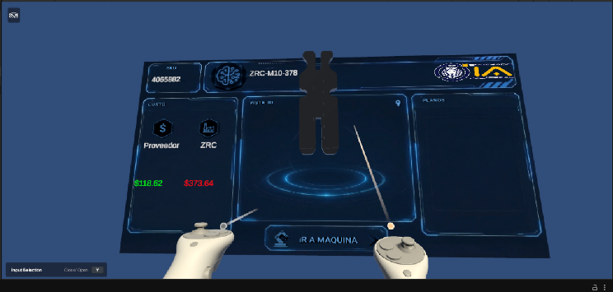
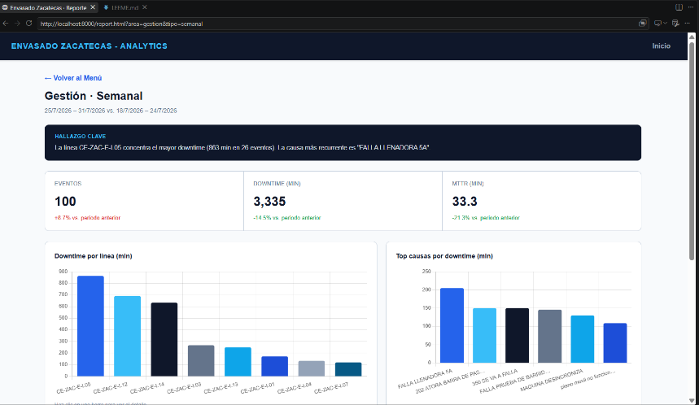
Nombre del proyecto | Desarrollado por | Avance | Progreso | Requerimientos adicionales | Imagen | Semana 1 (5 sept) | Semana 2 (8-12 sept)
Ahorros 3D | Angel De Luna | 70 | En Progreso | Go Pro, Software para modelado |  | Se realizo menu para mostrar las piezas.; Se trabajo con la base de datos para mostrar las piezas. | Trabajar con los fondos.; Mejorar interfaz.; Ver interactividad.
Interfaz Data Analisis | Angel De Luna | 50 | En Progreso |  |  | Se realizo interfaz para mostrar datos de una manera mas interactiva.; Se cargaron 3 archivos de muestra. | Mejorar display de cada grafico.; Hacer conexion de IA.; Mostrar mas datos.

